Sheet1
2026年暑期校园专项维修改造项目报价清单及相关要求说明
序号 | 项目 编码 | 项目名称 | 项目特征描述 | 计量 单位 | 工程量 | 综合单价（元） | 合价（元） | 现状图片
1 | 3.4.5#宿舍楼区域环境整治工程
2 | 1 | 灌木移栽 | 1、3.4.5#楼西边散水破至路缘石及5.6#楼东南和东边色带的灌木移栽至校园南边市政道路挡土墙下沿， 2、覆盖5公分后营养土，成活率≥80%，养护期1年， | ㎡ | 60.00 |  |  | 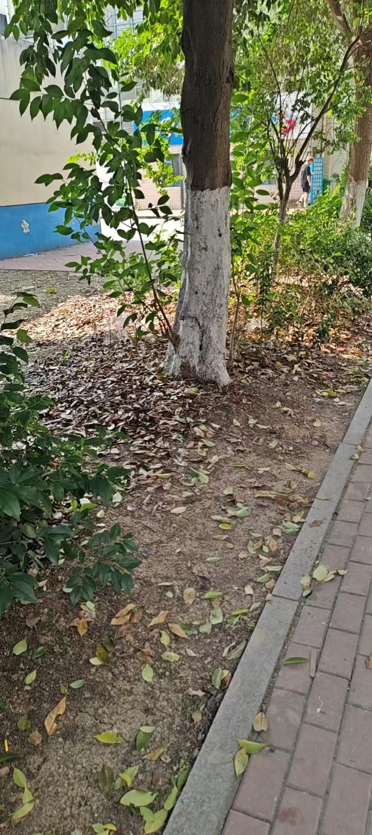 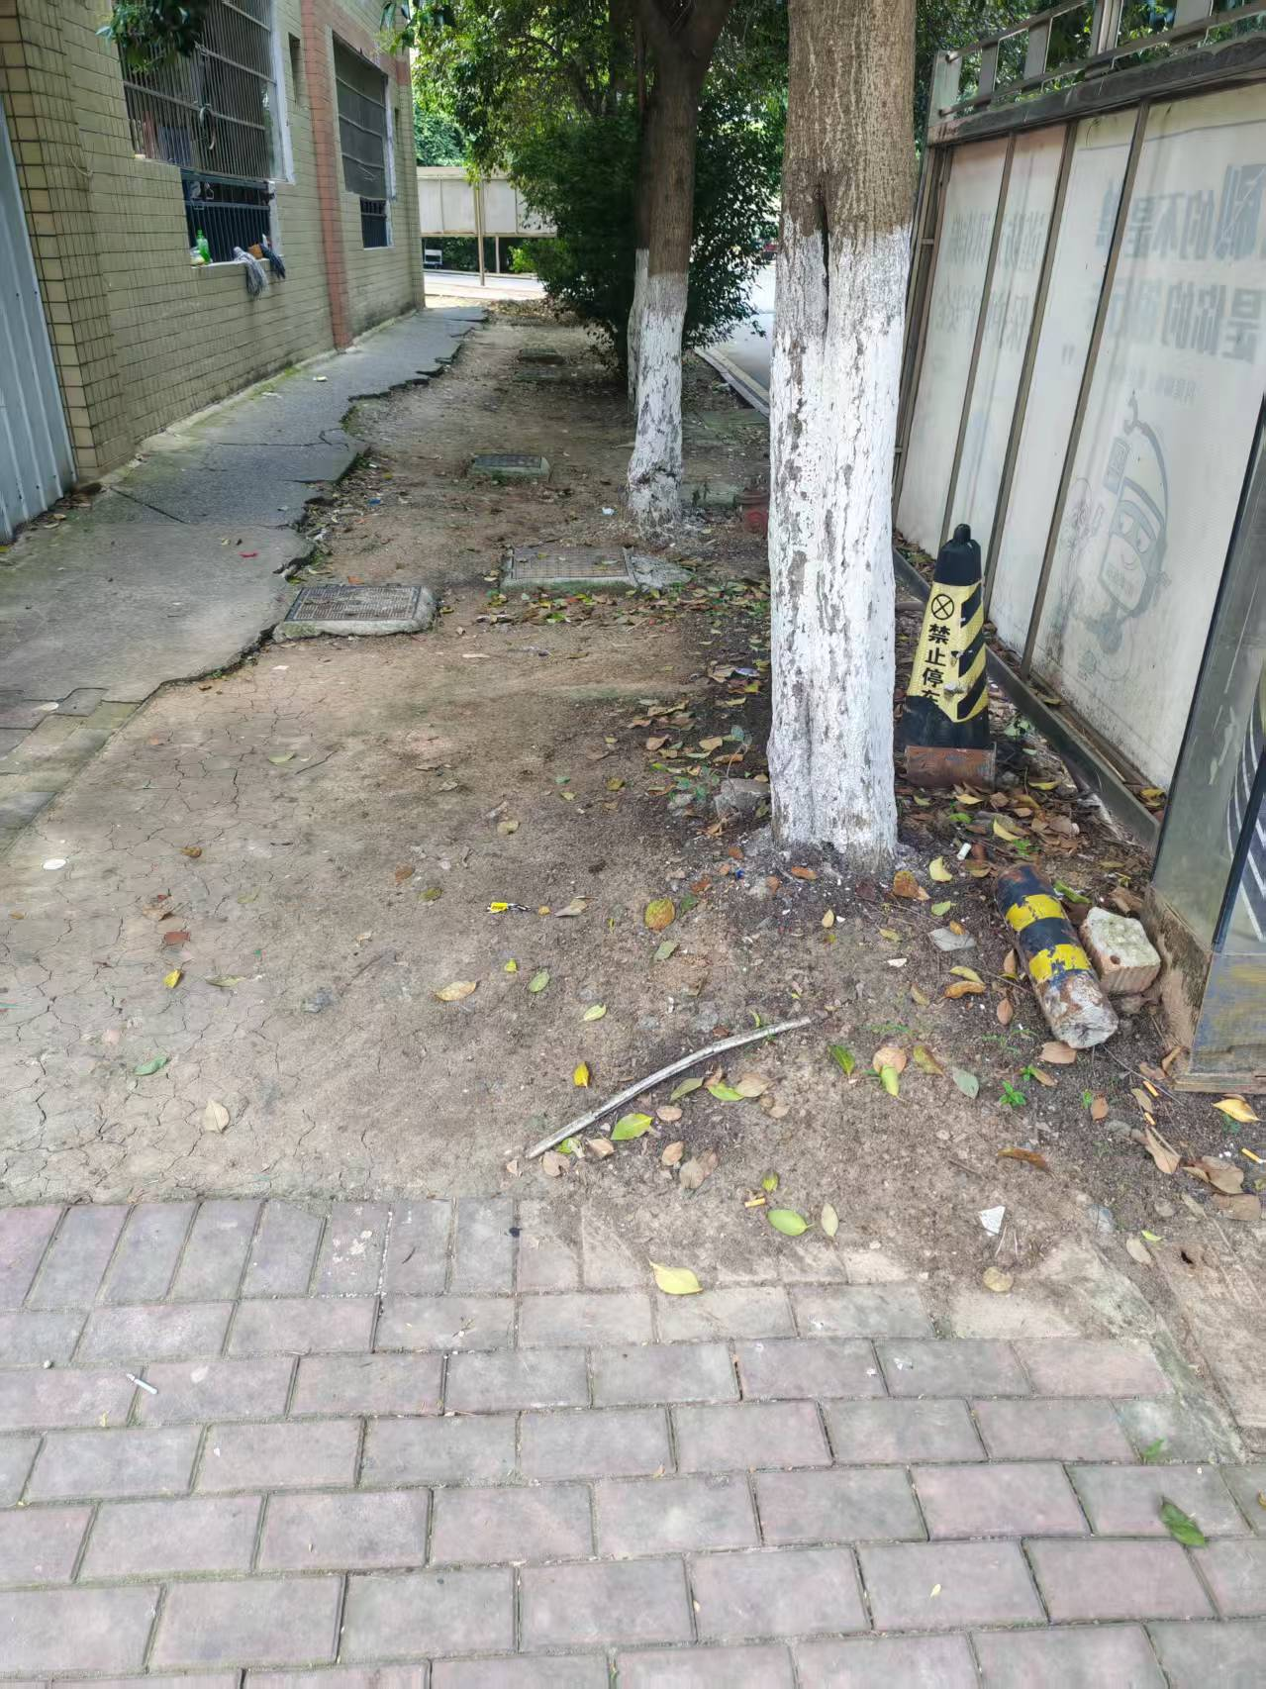 | 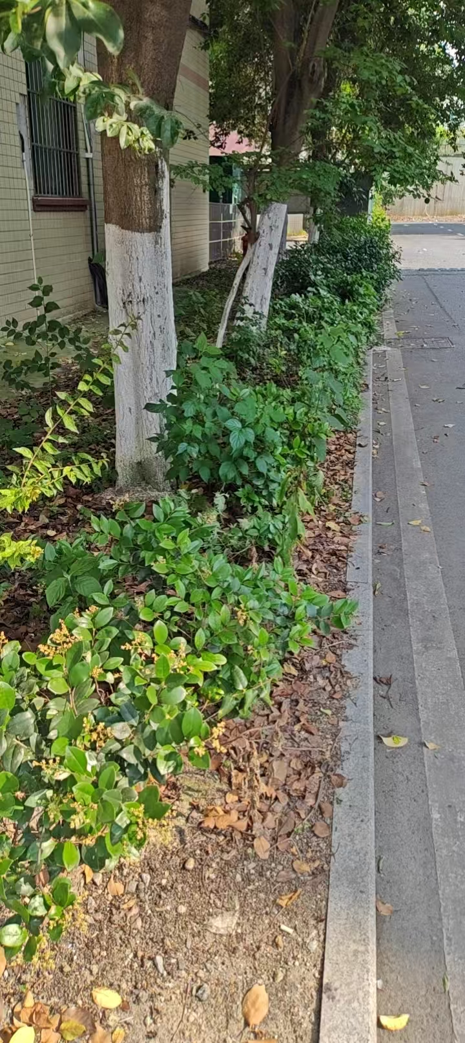 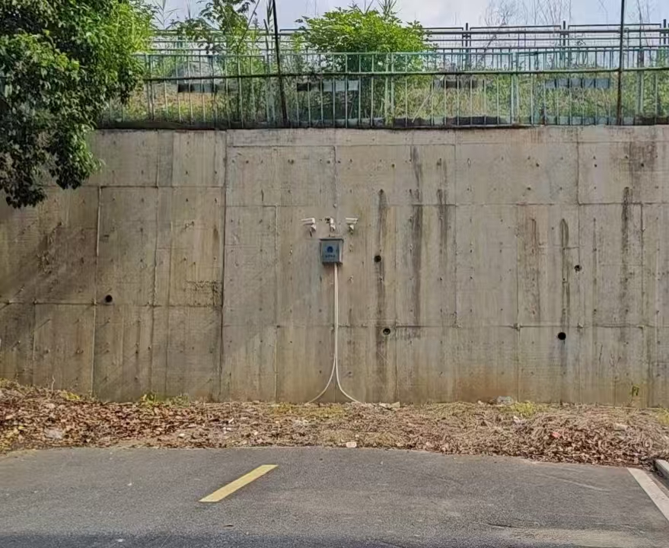
3 | 2 | 树池 | 1、项目区域的乔木砌围筑混凝土1200*1200树池， 2、树围石规格：1200*300*100，树围填充泥炭土， 3、包括对49株乔木进行修剪，树枝外运， | 个 | 49.00
4 | 3 | 雨水井 | 1、人工开挖、UPVC管铺设连接至路边收水井， 2、砌筑雨水井，500*400*300,粉刷、雨水篦安装， | 座 | 2.00
5 | 4 | 混凝土地面 | 1、场地整平，低于水平面20公分，素土夯实， 2、14公分级配碎石垫层找平，浇筑6公分厚C25混凝土，随打随抹， | ㎡ | 300.00
6 | 5 | 井座提升 | 闸阀井盖拆除井座提升后安装 | 座 | 6.00
7 |  | 安装休闲座椅 | 5号楼东西两边及东南侧硬化地面安装1.5米长靠背防腐木铁质座椅 | 把 | 6.00
8 |  |  | 合 计

相关要求说明： 1、本工程合同报价清单中体现的一切材料、设备(含半成品、成品)，必须符合政府对建设工程质量管理的有关要求和规定，并经发包人确认样品的质量、品牌、规格、封样后批准采购和使用。承包人提交的样品，应附有具体的品牌、材质、规格、技术指标、使用方法的详尽说明。承包人对没有资料、未经样品确认而擅自订货和购买而造成的费用、工期等所有损失承担责任。发包人根据确认的样品对材料的质量进行监控、需要送检的检测合格后方可使用。 2、承包人承担其承包范围内的所有施工费用和材料费用，包括但不限于上述材料费用、现场施工工序的试验、检验费用、质量监督部门按一定比例抽取现场材料检验费用等，上述费用均包含在合同总价中。没有合格证书或检测不合格的材料、成品、半成品等，不得用于本工程。 3、具有合格证书的材料、设备、成品、半成品等，任何一方如有异议应重新检测，检测后属合格品，其检测费由提出异议方承担，如属不合格品，检测费由承包人承担。 4、本合同内如有约定材料设备品牌严格按合同约定要求的品牌执行，因客观原因必须变更品牌的需由发包人同意，在发包人批准后方可采购。 5、本工程原则上不允许进行方案变更或新增项目，如确需变更或增项的合同已有单价的执行合同单价，合同中没有的双方以当地《装饰工程消耗量标准》等文件及市场价协商确定。 6、本工程为包工、包料、包单价、包安全、包工期、包质量、包构件检验检测费、包验收、包文明施工费、保险费(含施工人员的人身保险)等，据实结算、含税（增值税普通发票）。 7、工期：20天，

